2020_07_data
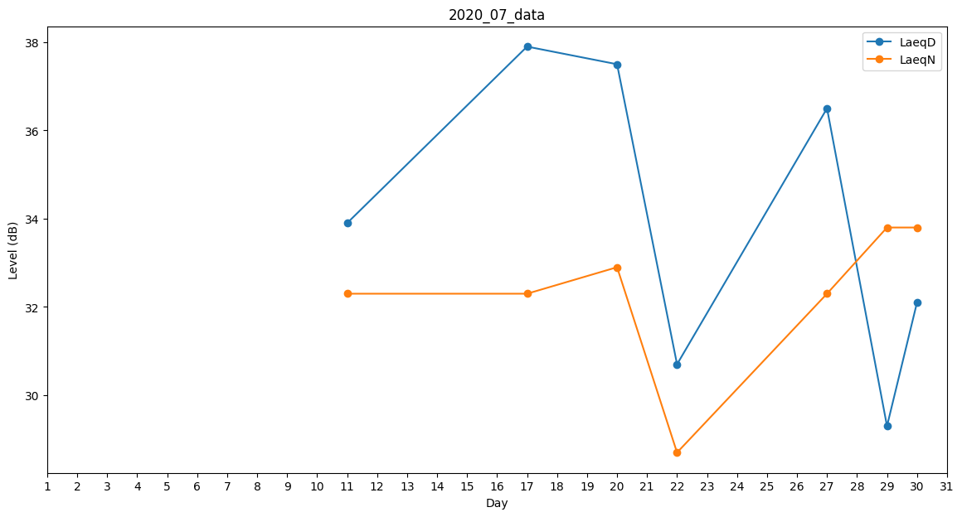
Day | LaeqD | LaeqN
1 | 40.2 | 0
2 | 0 | 0
3 | 34.5 | 0
4 | 0 | 33.7
5 | 30.8 | 0
6 | 33.5 | 0
7 | 33.7 | 0
8 | 0 | 0
9 | 32.1 | 0
10 | 0 | 32.3
11 | 33.9 | 32.3
12 | 0 | 0
13 | 33.9 | 0
14 | 0 | 0
15 | 30.7 | 0
16 | 34.6 | 0
17 | 37.9 | 32.3
18 | 32.1 | 0
19 | 0 | 0
20 | 37.5 | 32.9
21 | 32.1 | 0
22 | 30.7 | 28.7
23 | 0 | 0
24 | 30.7 | 0
25 | 0 | 35.3
26 | 0 | 0
27 | 36.5 | 32.3
28 | 0 | 35.1
29 | 29.3 | 33.8
30 | 32.1 | 33.8
31 | 37.4 | 0

